关系图
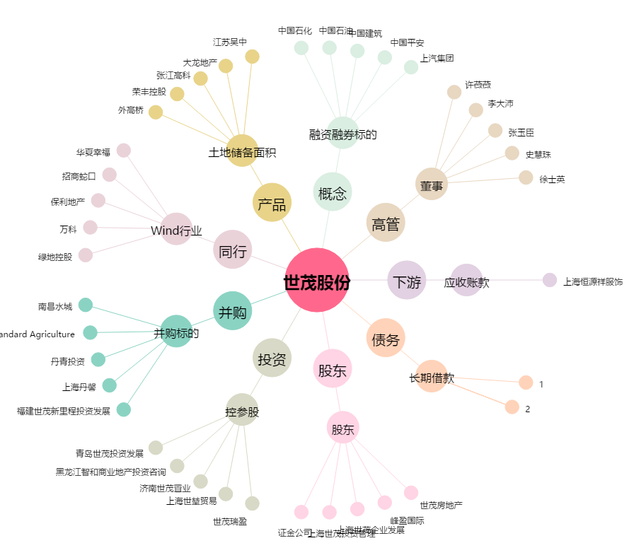
世茂股份[600823.SH] - 关系概览图

